calculo_coordenadas
 |  | facebook.com/aulas4you
 |  | Aulas4you
 | 0 | Azimute a direita |  |  | 0 |  | Rumo calculado
 |  |  |  |  | az | rumo
 | Linha | grau | minuto | segundo | grau | grau | grau | minuto | segundo
 | 1-2 | 156 | 58 | 15 | 156.97 | 23.03 | 23 | 1 | 45 | SE
 | 2-3 | 295 | 58 | 40 | 295.98 | 64.02 | 64 | 1 | 20 | NW
 | 3-1 | 61 | 1 | 10 | 61.02 | 61.02 | 61 | 1 | 10 | NE

 |  |  |  |  | coordenadas parciais |  |  |  |  |  | coordenadas corrigidas
Calculo coordenadas poligonal fechada |  |  |  |  | x |  | y |  |  |  | x |  | y
Linha | distância | rumo definitivo(graus) | sem(rumo) | cos(rumo) | E(+) | w(-) | N(+) | S(-) | Cx | Cy | E(+) | w(-) | N(+) | S(-)
1-2 | 89.51 | 23.03 | 0.39119966486 | 0.92030583081 | 35.016282001 |  |  | 82.376574915 | -1.0723446483 | 2.8251263358 | 33.943937353 |  |  | 85.201701251
2-3 | 111.25 | 64.02 | 0.89896400136 | 0.43802251571 |  | 100.00974515 | 48.730004872 |  | 3.0627156529 | -1.6712083532 |  | 103.0724608 | 47.058796519
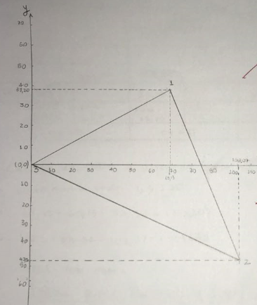
3-1 | 81.52 | 61.02 | 0.87478418641 | 0.48451277301 | 71.312406876 |  | 39.497481256 |  | -2.1838834251 | -1.3545765238 | 69.128523451 |  | 38.142904732
 |  |  |  |  | soma E | soma W | soma N | soma S |  |  | soma E | soma W | soma N | soma S
 |  |  |  |  | 106.32868888 | 100.00974515 | 88.227486128 | 82.376574915 |  |  | 103.0724608 | 103.0724608 | 85.201701251 | 85.201701251
 |  |  |  |  | 6.3189437262 |  | 5.8509112129 |  |  |  | 0 |  | 0
x=sen(rumo)*distância |  |  |  |  | ex |  | ey |  |  |  | ex |  | ey
y=cos(rumo)*distância
 |  |  |  |  | f=raiz de( ex*ex +ey*ey )
 |  |  |  |  | erro fechamento f |  | incerteza(m) |  | m=perimetro/f
 |  |  |  |  | 8.6117484773 |  | 32.77847707
 |  |  |  |  | 1/m
 |  |  |  |  | 0.030507823712 | maior que 1/1000
 |  |  |  |  | não aceitavel é preciso corrigir

azimute_re_azimute_vante
 | facebook.com/aulas4you
 | Aulas4you
0 | Azimute a direita |  |  | 0 |  | Rumo calculado
 | Vante |  |  | az | rumo | vante
Linha | grau | minuto | segundo | grau | grau | grau | minuto | segundo
A-B | 61 | 2 | 25 | 61.04 | 61.04 | 61 | 2 | 25 | NE |  | 481 | 121 |  | 360
B-c | 121 | 2 | 40 | 121.04 | 58.96 | 58 | 57 | 20 | SE |  | 121
C-D | 241 | 2 | 15 | 241.04 | 61.04 | 61 | 2 | 15 | SW
D-e | 301 | 2 | 5 | 301.03 | 58.97 | 58 | 58 | 55 | NW

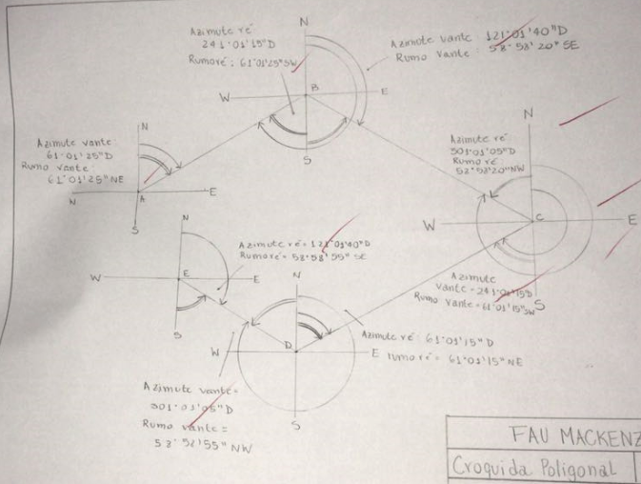
 | Vante |  |  |  |  | 0 | Azimute a direita |  |  | 0 |  | Rumo calculado
 | Azimute a direita | Rumo |  |  |  |  | Ré |  |  | az | rumo | vante
Linha |  |  |  |  |  | Linha | grau | minuto | segundo | grau | grau | grau | minuto | segundo
A-B | 61° 2 ' 25 '' | 61° 2 ' 25 '' | NE |  |  | A-B | 241 | 2 | 25 | 241.04 | 61.04 | 61 | 2 | 25 | SW
B-C | 121° 2 ' 40 '' | 58° 58 ' 21 '' | SE |  |  | B-c | 301 | 2 | 40 | 301.04 | 58.96 | 58 | 57 | 20 | NW
C-D | 241° 2 ' 15 '' | 61° 3 ' 15 '' | SW |  |  | C-D | 61 | 2 | 15 | 61.04 | 61.04 | 61 | 2 | 15 | NE
D-E | 301° 2 ' 5 '' | 58° 58 ' 55 '' | NW |  |  | D-e | 121 | 2 | 5 | 121.03 | 58.97 | 58 | 58 | 55 | SE
 | Ré
 | Azimute a direita | Rumo |  |  |  | O azimute vante e o azimute ré diferem em 180 para um mesma linha
Linha
A-B | 241° 2 ' 25 '' | 61° 2 ' 26 '' | SW
B-C | 301° 2 ' 40 '' | 58° 58 ' 20 '' | NW
C-D | 61° 2 ' 15 '' | 61° 3 ' 16 '' | NE
D-E | 121° 2 ' 5 '' | 58° 58 ' 56 '' | SE

conversao_azimute_para_rumo

 | facebook.com/aulas4you
 | Aulas4you
0 |  |  |  | 0
 | Azimute a direita |  |  | az | rumo | Rumo calculado
Linha | grau | minuto | segundo | grau | grau | grau | minuto | segundo
A-1 | 34 | 1 | 20 | 34.02 | 34.02 | 34 | 1 | 20 | NE
A-2 | 60 | 1 | 15 | 60.02 | 60.02 | 60 | 1 | 15 | NE
A-3 | 120 | 1 | 5 | 120.02 | 59.98 | 59 | 59 | 55 | SE
A-4 | 170 | 1 | 25 | 170.02 | 9.98 | 9 | 59 | 35 | SE
A-5 | 200 | 1 | 40 | 200.03 | 20.03 | 20 | 2 | 40 | SW
A-6 | 250 | 1 | 55 | 250.03 | 70.03 | 70 | 2 | 55 | SW
A-7 | 305 | 1 | 30 | 305.03 | 54.98 | 54 | 59 | 30 | NW
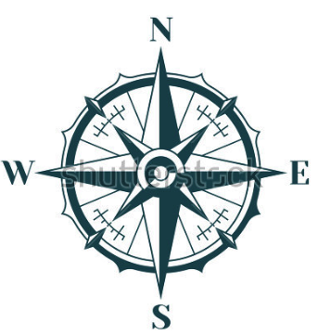
A-8 | 351 | 1 | 45 | 351.03 | 8.97 | 8 | 58 | 15 | NW
 | Azimute a direita | Rumo |  |  |  |  |  |  |  |  | 55° NW |  | 55° NE 1 quadrante
 | 235
 | 55
 | 55
 | 305
Linha |  |  |  | azimute |  |  | Azimute de 15 Graus |  | rumo
A-1 | 34° 1 ' 20 '' | 34° 1 ' 20 '' | NE | Grafico |  |  |  |  | Grafico
A-2 | 60° 1 ' 15 '' | 60° 2 ' 16 '' | NE | 15 | 345 |  |  |  | 55
A-3 | 120° 1 ' 5 '' | 59° 59 ' 56 '' | SE
A-4 | 170° 1 ' 25 '' | 9° 59 ' 35 '' | SE
A-5 | 200° 1 ' 40 '' | 20° 2 ' 41 '' | SW
 | 55
 | 305
 | 235
 | 55
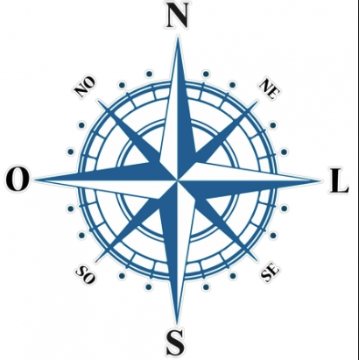
A-6 | 250° 1 ' 55 '' | 70° 2 ' 56 '' | SW
A-7 | 305° 1 ' 30 '' | 54° 59 ' 31 '' | NW |  |  |  |  |  |  | 305
A-8 | 351° 1 ' 45 '' | 8° 59 ' 16 '' | NW |  |  |  |  |  |  |  |  |  |  | 1 | 2
 |  |  |  |  |  |  |  |  |  |  |  |  |  | 305 | 235
 |  |  |  |  |  |  |  |  |  |  |  |  |  | 3 | 4

 |  |  |  |  |  |  |  |  | 55° SW 3 quadrante |  |  | 55° SE 2 quadrante

